Sheet
Tiêu đề | Nội dung | Ghi chú
Cài đặt | Dùng thẻ <script> trực tiếp
 | <!-- bản phát triển (development), bao gồm những cảnh báo hữu ích trong console --> <script src="https://cdn.jsdelivr.net/npm/vue/dist/vue.js"></script> <!-- bản production, được tối ưu về dung lượng và tốc độ --> <script src="https://cdn.jsdelivr.net/npm/vue"></script>

 | Cài bằng NPM
 | # latest stable $ npm install vue
Sử dụng
 | Dữ liệu hiển thị luôn được liên kết với data DOM khai báo bên dưới Có nghĩa là nếu có thay đổi data DOM bên dưới thì hiển thị bên trên cũng sẽ thay đổi theo → Reactive | // Chúng ta khởi tạo một object "data" var data = { a: 1 } // Object này được truyền vào một đối tượng Vue var vm = new Vue({ data: data }) // Truy xuất đến thuộc tính của đối tượng // trả về giá trị của object "data" đã khởi tạo vm.a == data.a // => true // Thay đổi thuộc tính của vm cũng // ảnh hưởng đến dữ liệu ban đầu vm.a = 2 data.a // => 2 // ... và ngược lại data.a = 3 vm.a // => 3 Object.freeze() ngăn không cho những thuộc tính sẵn có bị chỉnh sửa, cũng có nghĩa là hệ thống reactivity không thể theo dõi các thay đổi xảy ra.
 | Khai báo 1 object Vue như sau : var app = new Vue({ el: '#app', data: { message : 'abc', todos: [ { text: 'Học JavaScript' }, { text: 'Học Vue' }, { text: 'Xây dựng cái gì đó hay ho' } ] }, methods: { setMessage: function () { this.message = 'Time : ' + new Date().toLocaleString() } } })
 | Render 1 giá trị như sau : <div id="app"> {{ message }} </div>

 | Render áp dụng 1 hành động lên giá trị được gọi là directive <div id="app-3"> <span v-if="seen">Thoắt ẩn thoắt hiện</span> </div> <div id="app-4"> <ol> <li v-for="todo in todos"> {{ todo.text }} </li> </ol> </div> <div id="app-5"> <p>{{ message }}</p> <button v-on:click="setMessage">Reverse Message</button> </div> <div id="app-6"> <p>{{ message }}</p> <input v-model="message"> </div>

Biên soạn với các component
 | Xây dựng những ứng dụng quy mô lớn được tạo thành từ những phần tử nhỏ, độc lập, và thường là tái sử dụng được.

Đối tượng Vue
 | Khi khởi tạo một đối tượng Vue, bạn truyền vào một object options với các tùy chọn. Phần lớn bản hướng dẫn này sẽ mô tả cách sử dụng các tùy chọn đó để tạo ra behavior (hành vi) mong muốn. Bạn cũng có thể tham khảo danh sách đầy đủ các tùy chọn ở trang API.

Sơ đồ vòng đời
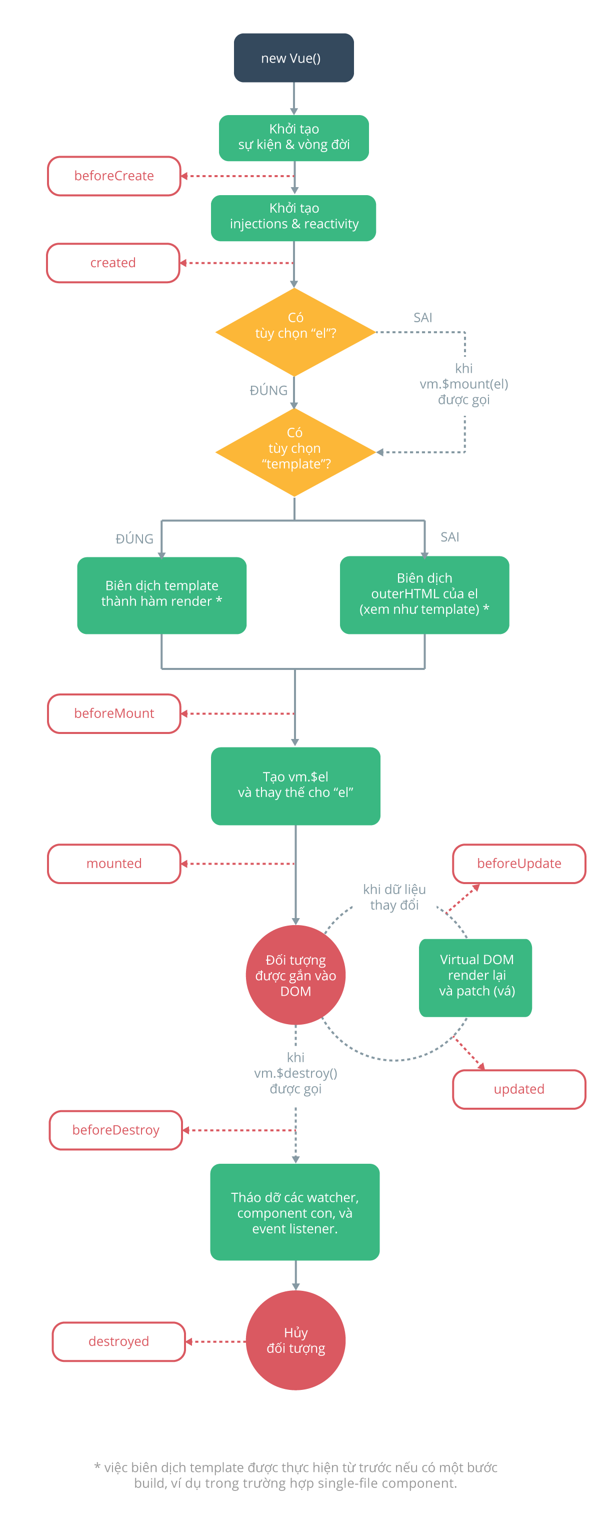

Cú pháp sử dụng template
 | Dạng văn bản (cú pháp mustache) | <span>Thông điệp: {{ msg }}</span>
 | Dạng HTML thuần túy | <p>Sử dụng cú pháp mustache: {{ rawHtml }}</p> <p>Sử dụng directive v-html: <span v-html="rawHtml"></span></p> Nội dung của thẻ span sẽ được thay thế bằng giá trị của thuộc tính rawHtml dưới dạng HTML thuần túy - tất cả các ràng buộc dữ liệu sẽ không được xử lí. Lưu ý rằng bạn không thể dùng v-html để viết template partial, vì Vue không phải là một template engine dựa trên chuỗi. Thay vào đó, hãy dùng component cho mục đích biên soạn và tái sử dụng UI.
 | Các thuộc tính HTML | Cú pháp mustache không dùng được bên trong các thuộc tính HTML. Thay vào đó, bạn hãy dùng directive v-bind <div v-bind:id="dynamicId"></div> <button v-bind:disabled="isButtonDisabled">Hòn Vọng Phu</button>
 | Sử dụng các biểu thức JavaScript | {{ number + 1 }} {{ ok ? 'YES' : 'NO' }} {{ message.split('').reverse().join('') }} <div v-bind:id="'list-' + id"></div>
 |  | Trường hợp không mustache không phải là biểu thức thì sẽ không hoạt động được <!-- đây là một khai báo, không phải biểu thức: --> {{ var a = 1 }} <!-- các lệnh quản lí luồng (flow control) cũng sẽ không hoạt động, thay vào đó bạn hãy dùng toán tử ba ngôi (ternary operator): --> {{ if (ok) { return message } }}
 | Dạng Directive | <p v-if="seen">Thoắt ẩn thoắt hiện</p> Ở đây, directive v-if sẽ thêm vào hoặc bỏ đi phần tử <p> dựa trên tính đúng sai của giá trị của biểu thức seen.
 |  | Một số directive có thể nhận vào một tham số, đánh dấu bằng một dấu hai chấm theo sau tên của directive. Ví dụ, directive v-bind được dùng để cập nhật động một thuộc tính HTML: <a v-bind:href="url"> ... </a> <a v-on:click="doSomething"> ... </a> Cú pháp rút gọn : <!-- cú pháp đầy đủ --> <a v-bind:href="url"> ... </a> <!-- cú pháp rút gọn: dùng dấu hai chấm --> <a :href="url"> ... </a> <!-- cú pháp đầy đủ --> <a v-on:click="doSomething"> ... </a> <!-- cú pháp rút gọn: dùng kí tự @ --> <a @click="doSomething"> ... </a>

Computed property và watcher
 | Computed property Biến tự động tính toán (Nếu các biến thành phần phụ thuộc có thay đổi thì computed property sẽ tự động cập nhật theo) Trường hợp không có thay đổi ở cách thành phần phụ thuộc thì kết quả giá trị sẽ được lấy từ cache khi có truy xuất Đối với bất kì logic nào phức tạp, bạn nên sử dụng computed property. | <div id="example"> <p>Thông điệp ban đầu: "{{ message }}"</p> <p>Thông điệp bị thay đổi tính toán (computed): "{{ modifyMessage }}"</p> </div> var vm = new Vue({ el: '#example', data:{ message: 'người đông bến đợi thuyền xuôi ngược' }, computed: { modifyMessage : function(){ return this.message + ' -> computed and change : ' + new Date().toLocaleString() } } })

